PCB
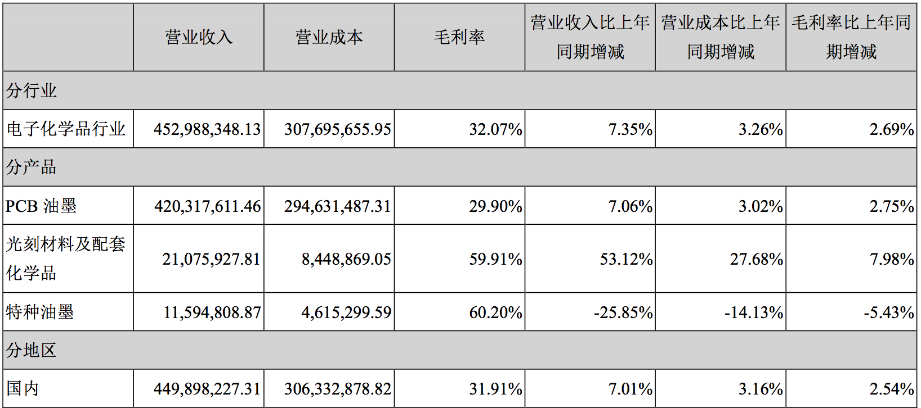
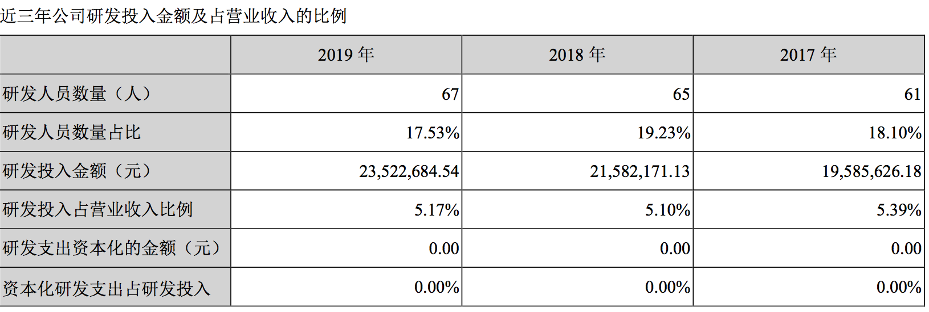
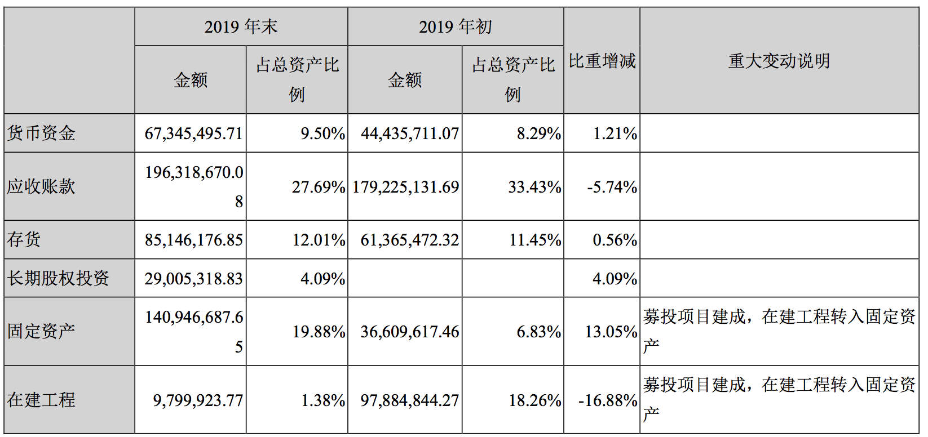
释义
PCB | 印刷电路板，重要的电子部件之一，是电子元器件的支撑体，是电子元器件电气连接的载体
PCB 感光阻焊油墨 | 用于涂覆在印制电路板表面形成有选择性的、永久性的聚合物保护层的油墨
PCB 感光线路油墨 | 以光成像原理将电子线路图形转移至 PCB 板上的制作 PCB 电路图形 的油墨
IC | 集成电路
电子化学品 | 电子工业使用的专用化工材料，即电子元器件、印制线路板、工业及 消费类整机生产用的各种化学品及材料，又称电子化工材料
光刻胶 | 又称光刻材料，由树脂、感光剂和溶剂三种主要成份组成的对光敏感 的混合液体
LED | 发光二极管
单体 | 能参与聚合反应形成高分子树脂的低分子化合物
树脂 | 高分子化合物，是由低分子原料通过化学反应形成的大分子的产物
光敏剂 | 又叫光引发剂，是一类吸收一定波长的紫外光或可见光能量后，可分 解为自由基或阳离子并可引发单体发生化学交联反应的化合物
助剂 | 配制油墨的辅助材料，能改善油墨性能
颜填料 | 用来着色的粉末状物质，在水、油脂、树脂、有机溶剂等介质中不溶 解，但能均匀地在这些介质中分散并能使介质着色，同时具有一定的遮盖力
LDI | 激光直接成像技术

PCB油墨-容大感光

半导体封测
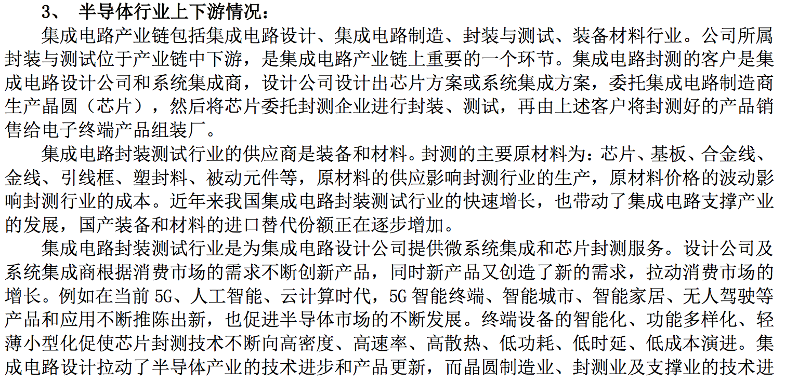
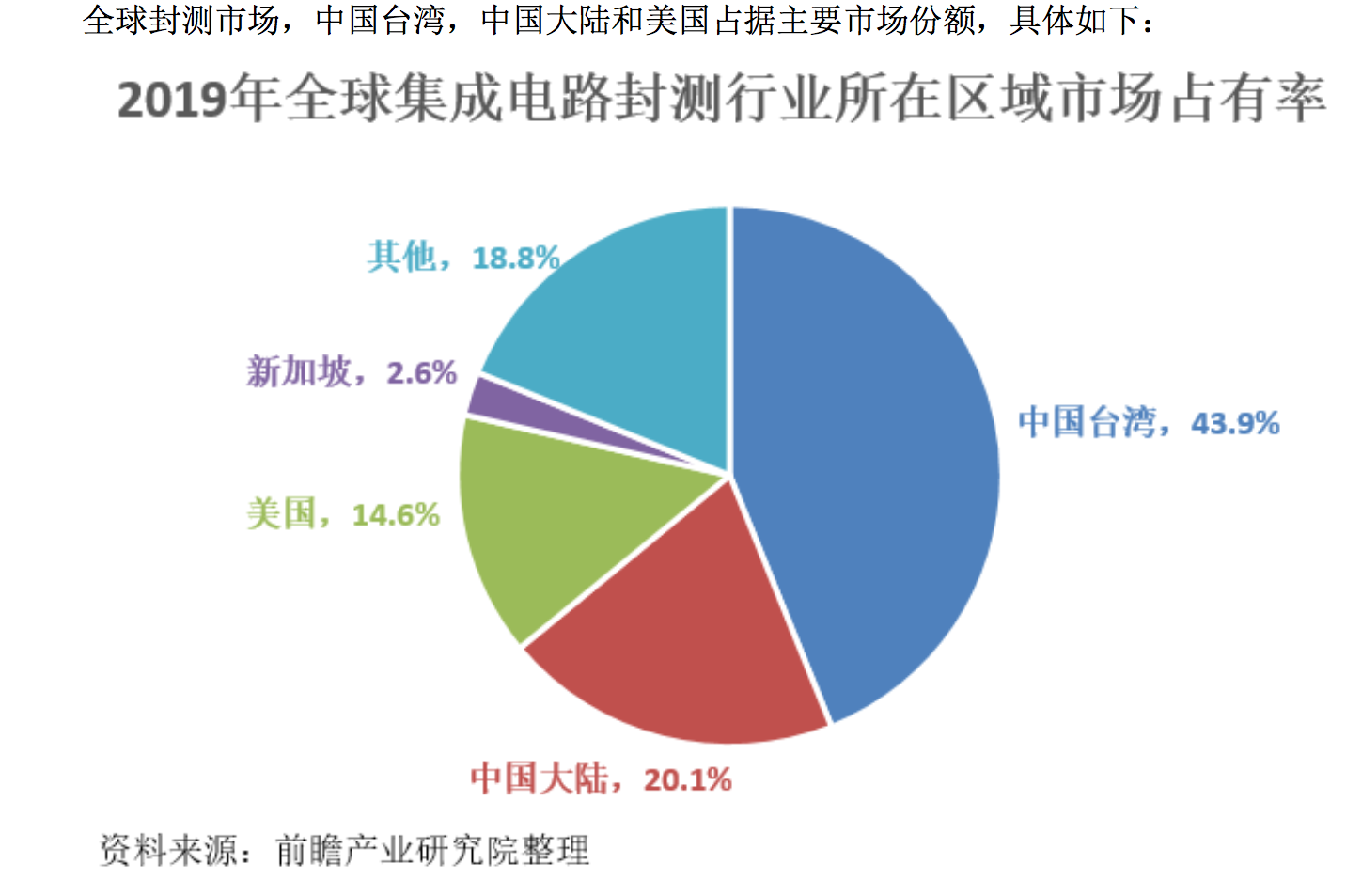
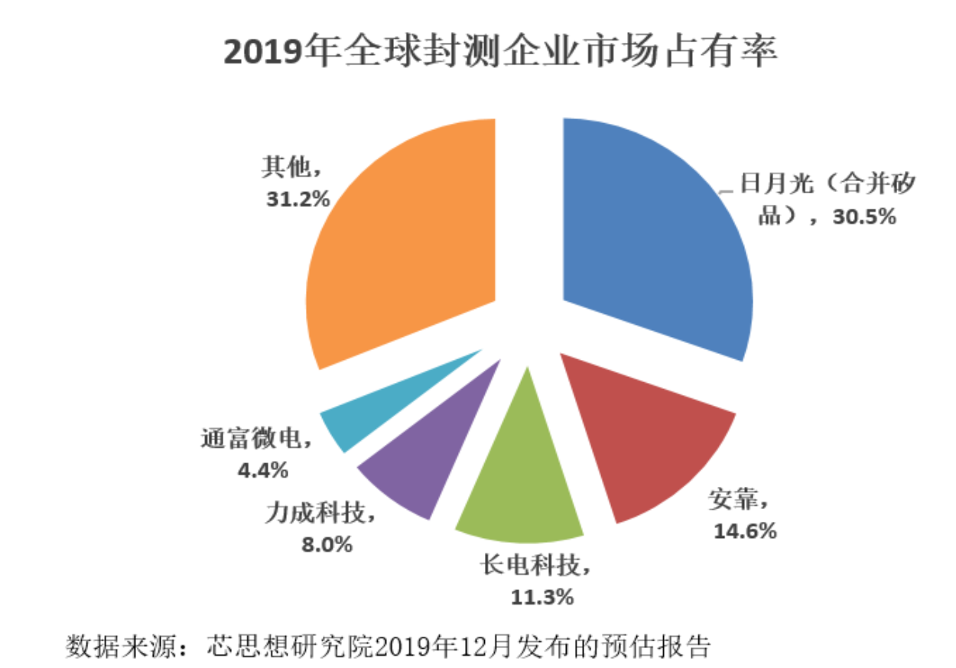
释义
封测 | 将集成电路或分立器件芯片装入特制的管壳或用特等材料将其包容起来，保护芯片免受外界影响而能稳定可靠地工作;同时通过封装的不同形式，可以方便地装配(焊接)于各类整机
IC、集成电路、芯片 | 集成电路(Integrated Circuit,简称 IC，俗称芯片) 是一种微型电子器件或部件。采用一定的工艺，把一个电路中所需的晶体管、二极管、电阻、电容和电感等元件及布线互连 一起，制作在一小块或几小块半导体晶片或介质基片上，然后封装在一个管壳内，成为具有所需电路功能的微型结构
分立器件、TR | 只具备单一功能的电路，包括电容、电阻、晶体管和熔断丝等
IDM | 从事集成电路设计、芯片制造、封装测试及产品销售的垂直整合型公司
SiP | 系统级封装

半导体封装-长电科技
 | 2019年 | 2020年预测
项目
全球半导体营收（亿元） | 29,337.00 | 24,206.00
中国半导体营收（亿元） | 7,562.30
中国半导体封测营收（亿元） | 2,349.70

